1 既成杭の種類
1 既成杭の種類

■ 図 1 既成杭の種類
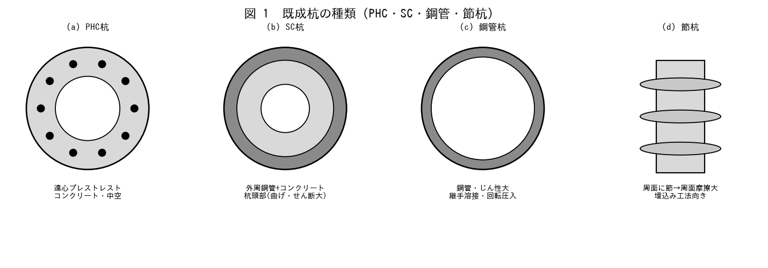

■ 問題 1 杭種と特徴
杭種 | 特徴（記入）
PHC杭 | 遠心成形プレストレストコンクリート・中空（記入）
PRC杭 | PC鋼材＋鉄筋で曲げ・じん性を確保（記入）
SC杭 | 外周鋼管＋コンクリート・杭頭部（曲げ大）（記入）
鋼管杭 | 鋼管・じん性大・継手溶接（記入）
節杭 | 周面に節・周面摩擦大（記入）

■ 問題 2 杭種の使い分け
曲げ・せん断が大きい杭頭部に SC杭・PRC杭を用い、中間部に PHC杭を継ぐ『組合せ杭』の考え方を説明せよ。杭種を曲げ・軸力の大きさで使い分ける意義を述べよ。

■ 問題 3 既成杭と場所打ち杭
既成杭（工場製作・品質安定）と場所打ち杭（現場施工・大径可）の長所短所を対比せよ（品質・径・施工・残土・工期・コスト）。

2 各杭工法の特徴
2 各杭工法の特徴

■ 図 2 杭工法
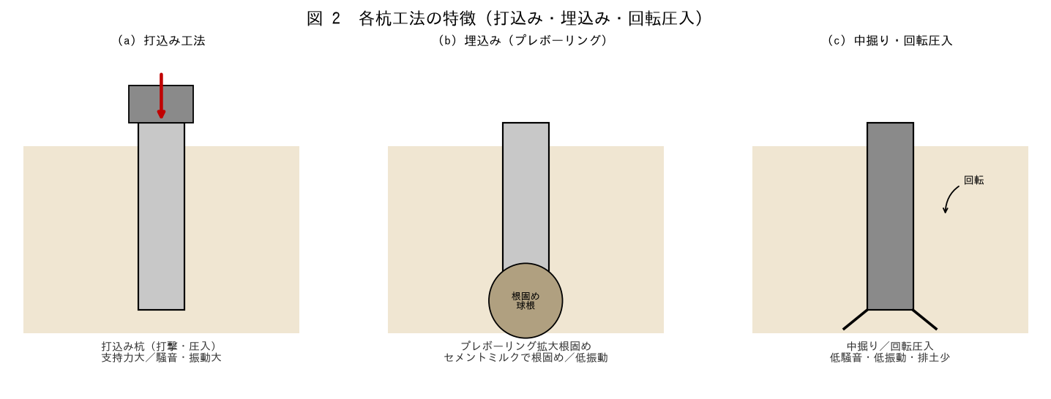

■ 問題 1 工法の分類
工法 | 特徴
打込み杭 | 打撃・圧入。支持力大だが騒音・振動大
埋込み（プレボーリング） | 掘削後に杭挿入・根固め。低振動・低騒音（記入）
中掘り杭 | 杭中空部を掘削しながら沈設。（記入）
回転圧入（鋼管） | 先端翼で回転貫入。低騒音・低振動・無排土（記入）

■ 問題 2 工法選定の観点
杭工法を選ぶ観点を挙げよ（支持力、騒音・振動、近接・低空頭、排土、施工深度、地盤条件、コスト・工期）。市街地マンションで配慮すべき点にも触れよ。
■ 問題 3 根固め・支持力
埋込み杭の根固め球根（セメントミルク）が先端支持力を確保する仕組みを説明せよ。認定工法では支持力が大臣認定で定まることに触れよ。

3 計算結果の反映
3 杭計算結果の確認と基礎設計への反映

■ 図 3 反力分配・反映チェック
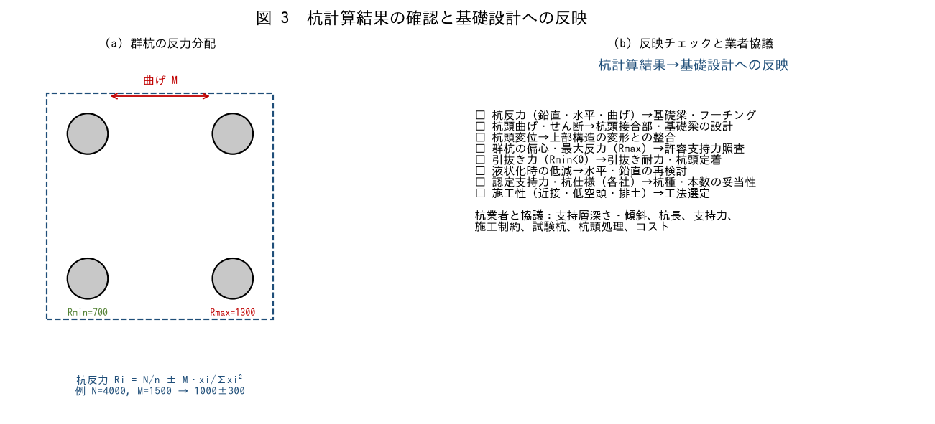

■ 問題 1 群杭の反力分配
4本杭（2×2、ピッチ2.5m）で柱軸力 N=4000kN・基礎に作用する曲げ M=1500kN·m のとき、各杭反力 Ri=N/n±M·xi/Σxi² を求め、最大・最小杭反力を計算せよ（xi=±1.25m）。

■ 問題 2 最大反力の照査
問1の最大杭反力 Rmax を杭の許容支持力（各社の認定支持力）と比較する意味を述べよ。最小反力 Rmin が負なら引抜き検討が必要なことにも触れよ。

■ 問題 3 基礎設計への反映項目
杭計算書から基礎の設計に反映が必要な項目を抽出せよ（杭反力→基礎梁・フーチング、杭頭曲げ・せん断、杭頭変位、引抜き、液状化時低減、認定支持力・杭仕様）。

■ 問題 4 杭業者との協議
杭業者担当者と協議すべき内容を挙げよ（支持層深さ・傾斜、杭長、支持力、施工制約（近接・低空頭）、試験杭、杭頭処理、コスト）。協議で設計条件を確定する意義を述べよ。

4 杭頭補強筋の干渉
4 杭頭補強筋と基礎梁配筋の干渉確認

■ 図 4 干渉確認
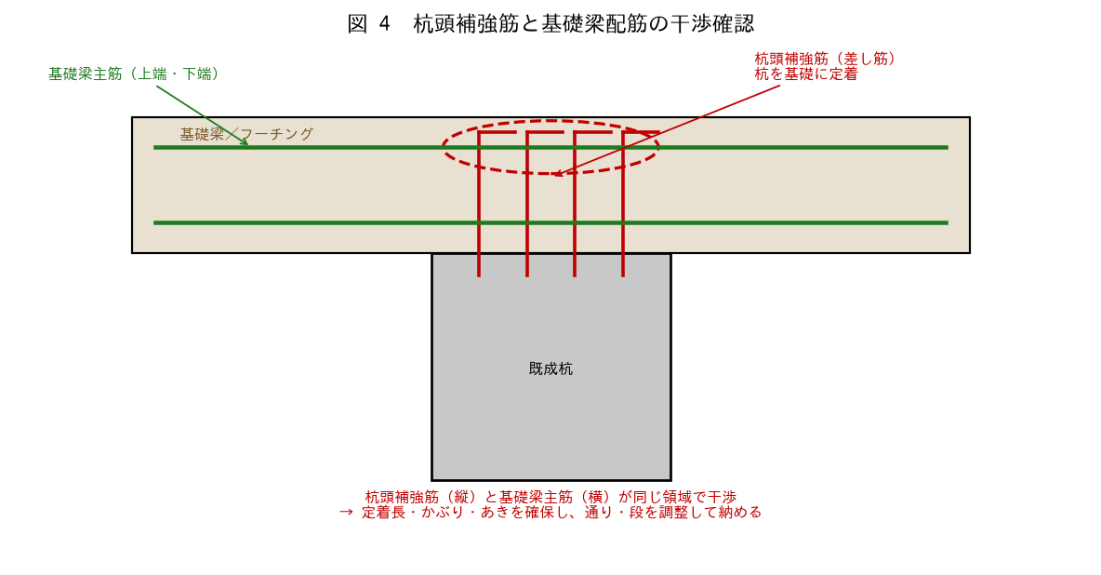

■ 問題 1 杭頭補強筋の役割
杭頭補強筋（差し筋）が杭を基礎（フーチング・基礎梁）に定着し、杭頭の曲げ・引抜きを伝達する役割を説明せよ。定着長・本数の考え方に触れよ。

■ 問題 2 干渉の内容
杭頭補強筋（縦）と基礎梁主筋（横）が同じ領域で交差・干渉することを説明せよ。干渉すると定着長・かぶり・あきが確保できず施工不能になる問題を述べよ。

■ 問題 3 干渉の回避
干渉を回避する方法を述べよ（補強筋の本数・配置・段の調整、基礎梁主筋の通り・段の調整、杭芯と柱芯・梁芯のずれの確認、納まり図での事前チェック）。

■ 問題 4 事前確認の重要性
杭頭補強筋と基礎梁配筋の干渉を『施工前に図面で確認する』ことの重要性を述べよ（現場での手戻り防止、かぶり・定着不足による耐力低下の回避）。

